Задача 8
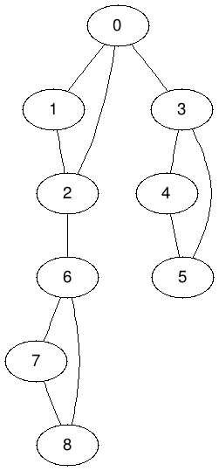
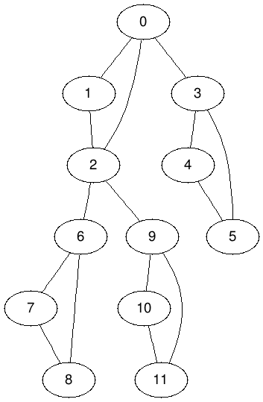
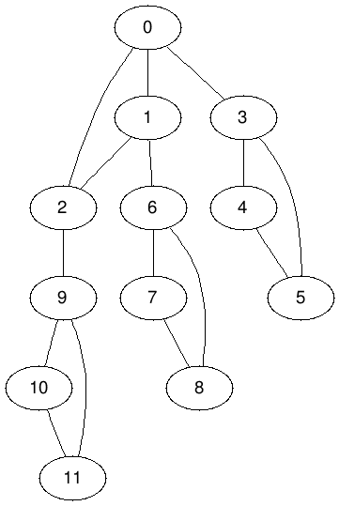
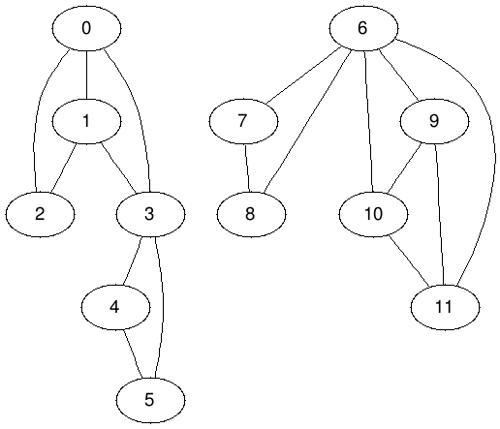
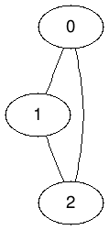
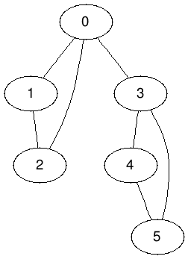
 |  |  |  |  |  |  |  |  |  |  |  |  | ч

 |  |  |  | http://mxwell.github.io/draw-graph/ | №2

 |  |  |  |  |  | №3 | №4

Тесты | Входные данные | Выходные данные | Реальный результат | Картинка
1 | 1 0 |  | + |  |  |  |  |  |  |  |  | №9
2 | 2 1 |  | + |  |  |  |  | №5
 | 0 1
3 | 3 2 | 1 | +
 | 0 1
 | 1 2 |  |  |  |  |  |  |  |  |  |  | №9
4 | 3 3 |  | +
 | 0 1
 | 1 2
 | 2 0 |  |  |  |  |  |  |  | №6 | №7 | №8
5 | 6 7 | 0 3 | +
 | 0 1
 | 1 2
 | 2 0
 | 3 4
 | 4 5
 | 5 3
 | 0 3
6 | 9 11 | 0 3 2 6 | +
 | 0 1
 | 1 2
 | 0 2
 | 3 4
 | 4 5
 | 5 3
 | 0 3
 | 6 7
 | 7 8
 | 8 6
 | 2 6
7 | 12 15 | 0 3 2 6 9 | +
 | 0 1
 | 1 2
 | 0 2
 | 3 4
 | 4 5
 | 5 3
 | 0 3
 | 6 7
 | 7 8
 | 8 6
 | 2 6
 | 9 10
 | 10 11
 | 9 11
 | 2 9
8 | 12 15 | 0 1 2 3 6 9 | +
 | 0 1
 | 1 2
 | 0 2
 | 3 4
 | 4 5
 | 5 3
 | 6 7
 | 7 8
 | 6 8
 | 9 10
 | 10 11
 | 9 11
 | 0 3
 | 1 6
 | 2 9
9 | 12 17 | 3 6 | +
 | 0 1
 | 1 2
 | 0 2
 | 3 4
 | 4 5
 | 5 3
 | 6 7
 | 7 8
 | 6 8
 | 9 10
 | 10 11
 | 9 11
 | 0 3
 | 1 3
 | 6 9
 | 6 10
 | 6 11

Задача 8 тестер
Тест | Входные данные | Результат | Картинка | Корректно
1 | 1 2 | Вершин 2 Рёбер 1 Рёбра (0 1) |  | +
2 | 2 2 | Вершин 4 Рёбер 3 Рёбра (0 1) (2 3) (0 2) Точки сочленения 0 2 | 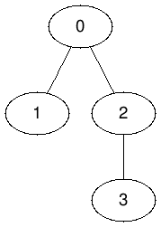 | +
3 | 5 2 | Вершин 10 Рёбер 9 Рёбра (0 1) (2 3) (4 5) (6 7) (8 9) (1 2) (0 2) (3 9) (0 6) Точки сочленения 2 3 9 0 6 | 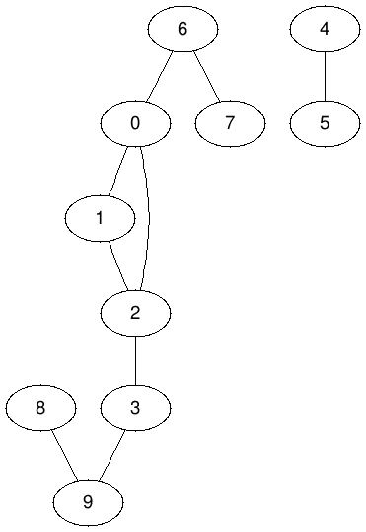 | +
4 | 1 4 | Вершин 4 Рёбер 5 Рёбра (0 1) (2 1) (0 2) (2 3) (0 3) | 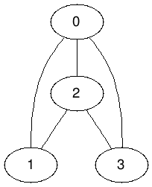 | +
5 | 2 5 | Вершин 8 Рёбер 11 Рёбра (0 1) (2 1) (2 0) (3 4) (5 3) (5 4) (6 3) (6 4) (7 3) (7 4) (0 6) | 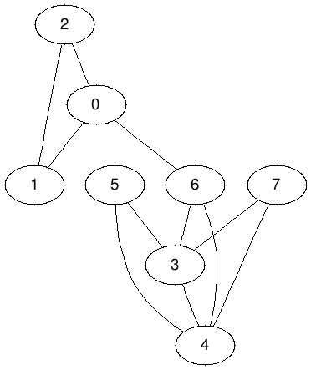 | +
6 | 5 5 | Вершин 19 Рёбер 30 Рёбра (0 1) (2 1) (2 0) (3 4 ) (5 4) (5 3) (6 4) (6 5) (7 8) (9 7) (9 8) (10 11) (12 10) (12 11) (13 11) (13 10) (14 15) (16 14) (16 15) (17 15) (17 16) (18 17) (18 15) (8 5) (9 5) (9 10) (8 10) (2 4) (2 6) (4 18) Точки сочленения: 5 10 2 4 18 |   

